Лист1
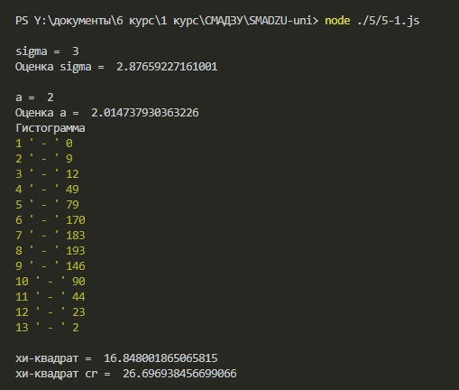

 | 1 | 0
 | 2 | 9
 | 3 | 12
 | 4 | 49
 | 5 | 79
 | 6 | 170
 | 7 | 183
 | 8 | 193
 | 9 | 146
 | 10 | 90
 | 11 | 44
 | 12 | 23
 | 13 | 2
 | сумма | 1000

Попытка номер 2

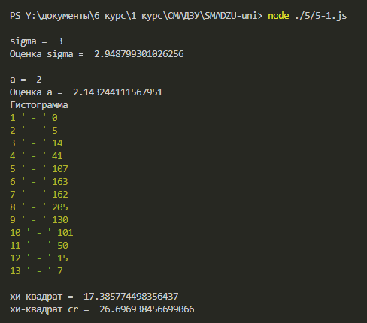

 | 1 | 0
 | 2 | 5
 | 3 | 14
 | 4 | 41
 | 5 | 107
 | 6 | 163
 | 7 | 162
 | 8 | 205
 | 9 | 130
 | 10 | 101
 | 11 | 50
 | 12 | 15
 | 13 | 7
 | сумма | 1000

